Line details
Rapidos 13m production lines |  | 2018-02-06

 |  |  |  | LIN-10-200-41 | M | 0.2424 | EURO
 |  |  |  | LIN-6843-160-05 | M | 0.1528 | EURO
 |  |  |  | LIN-6843-160-6 | M | 0.1528 | EURO
 |  |  |  | LIN-6843-200-05 | M | 0.2064 | EURO
 |  |  |  | LIN-6843-240-18 | M | 0.2064 | EURO
 |  |  |  | LIN-DSL-70-BLUE | M | 0.1179 | EURO
 |  |  |  | LIN-DSL-70-GREN | M | 0.1179 | EURO
 |  |  |  | LIN-DSL-70-RED | M | 0.1179 | EURO
 |  |  |  | LIN-DSL-70-YELLO | M | 0.1179 | EURO
 |  |  |  | LIN-DSL-140-BLUE | M | 0.1297 | EURO
 |  |  |  | LIN-DSL-140-GREE | M | 0.1297 | EURO
LIN-10-200-41 |  |  |  | LIN-DSL-140-RED | M | 0.1297 | EURO
Name | No. | Sewn | CUT
KR1 | 2 | 2310 | 2220
Mark at: 2110

Rapidos 13m production lines |  | 2018-02-06
10 mui 1.8cm

LIN-6843-160-05
Name | No. | Sewn | Cut
BR4 | 2 | 2390 | 2485

LIN-6843-160-6
Name | No. | Sewn | Cut
CR1-3 | 6 | 2610 | 2705

LIN-6843-200-05
Name | No. | Sewn | Cut
BR1-3 | 6 | 2595 | 2690

LIN-6843-240-18
Name | No. | Sewn | Cut
AR1-3 | 6 | 2610 | 2705

Rapidos 13m production lines |  | 2018-02-06
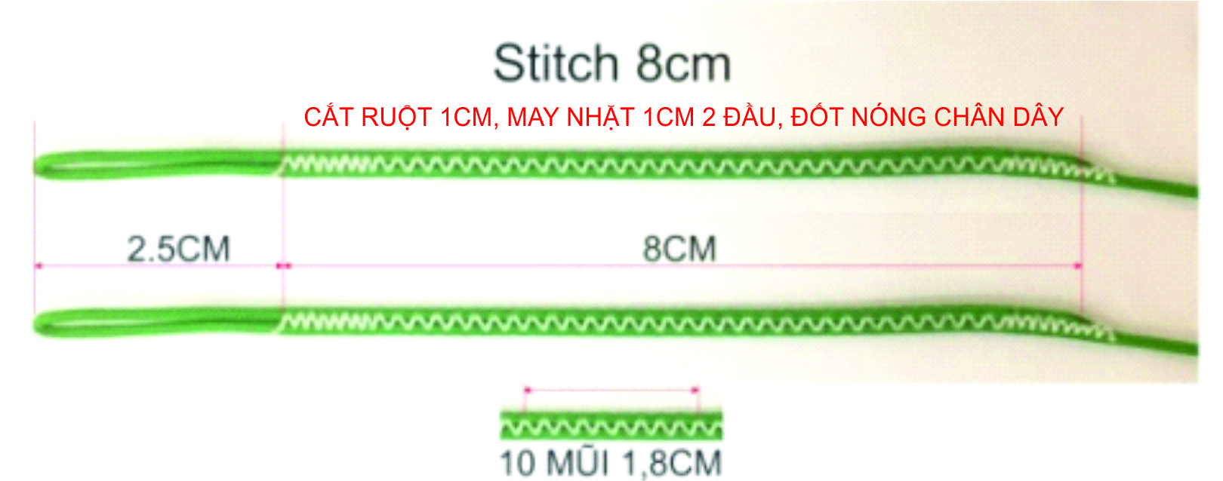

LIN-DSL-70-BLUE
Name | No. | Sewn | Cut
B12 | 2 | 371 | 431
B11 | 2 | 381 | 441
B10 | 2 | 408 | 468 |  |  |  |  |  | A | B | C | D | K
B7 | 2 | 434 | 494
B6 | 2 | 435 | 495 |  |  |  |  | 1 | 3998 | 3992 | 4126 | 4217 | 4694
B9 | 2 | 442 | 502 |  |  |  |  | 2 | 3941 | 3936 | 4067 | 4163 | 4476
B3 | 2 | 455 | 515 |  |  |  |  | 3 | 3925 | 3920 | 4052 | 4141 | 4344
B5 | 2 | 469 | 529 |  |  |  |  | 4 | 3950 | 3946 | 4065 | 4149 | 4253
B2 | 2 | 471 | 531 |  |  |  |  | 5 | 3936 | 3934 | 4055 |  | 4194
B8 | 2 | 474 | 534 |  |  |  |  | 6 | 3900 | 3900 | 4008 |  | 4171
B4 | 2 | 481 | 541 |  |  |  |  | 7 | 3899 | 3899 | 4003
B1 | 2 | 527 | 587 |  |  |  |  | 8 | 3938 | 3939 | 4031
A14 | 2 | 1270 | 1330 |  |  |  |  | 9 | 3906 | 3907 | 3998
B13 | 2 | 1347 | 1407 |  |  |  |  | 10 | 3874 | 3873 | 3955
 |  |  |  |  |  |  |  | 11 | 3849 | 3846 | 3919
LIN-DSL-70-GREN |  |  |  |  |  |  |  | 12 | 3842 | 3836 | 3901
Name | No. | Sewn | Cut |  |  |  |  | 13 | 3733 | 3737 | 3824
C12 | 2 | 421 | 481 |  |  |  |  | 14 | 3660 | 3662 | 3749
C11 | 2 | 439 | 499
C10 | 2 | 475 | 535
C9 | 2 | 518 | 578
C7 | 2 | 523 | 583 |  |  |  |  |  | A | B | C | D | K
C6 | 2 | 528 | 588
C8 | 2 | 551 | 611 |  |  |  |  | 1 | -13 | -13 | -12 | -14 | -14
C3 | 2 | 572 | 632 |  |  |  |  | 2 | -14 | -14 | -13 | -15 | -15
C5 | 2 | 575 | 635 |  |  |  |  | 3 | -14 | -14 | -13 | -15 | -15
C4 | 2 | 585 | 645 |  |  |  |  | 4 | -15 | -15 | -14 | -16 | -16
C2 | 2 | 587 | 647 |  |  |  |  | 5 | -13 | -13 | -12 |  | -16
C1 | 2 | 646 | 706 |  |  |  |  | 6 | -14 | -14 | -13 |  | -17
D3 | 2 | 661 | 721 |  |  |  |  | 7 | -14 | -14 | -13
D4 | 2 | 669 | 729 |  |  |  |  | 8 | -15 | -15 | -14
D2 | 2 | 683 | 743 |  |  |  |  | 9 | -13 | -13 | -8
D1 | 2 | 737 | 797 |  |  |  |  | 10 | -14 | -14 | -9
CM5,6 | 4 | 870 | 930 |  |  |  |  | 11 | -14 | -14 | -9
B14 | 2 | 1272 | 1332 |  |  |  |  | 12 | -15 | -15 | -10
C13 | 2 | 1434 | 1494 |  |  |  |  | 13 | -3 | -5 | -7
C14 | 2 | 1359 | 1419 |  |  |  |  | 14 | -4 | -6 | -8

LIN-DSL-70-RED |  |  |  |  |  |  |  |  | A | B | C | D | K
Name | No. | Sewn | Cut
A12 | 2 | 362 | 422 |  |  |  |  | 1 | 3985 | 3979 | 4114 | 4203 | 4680
A11 | 2 | 369 | 429 |  |  |  |  | 2 | 3927 | 3922 | 4054 | 4148 | 4461
A10 | 2 | 394 | 454 |  |  |  |  | 3 | 3911 | 3906 | 4039 | 4126 | 4329
A7 | 2 | 419 | 479 |  |  |  |  | 4 | 3935 | 3931 | 4051 | 4133 | 4237
A6 | 2 | 420 | 480 |  |  |  |  | 5 | 3923 | 3921 | 4043 |  | 4178
A9 | 2 | 426 | 486 |  |  |  |  | 6 | 3886 | 3886 | 3995 |  | 4154
A3 | 2 | 445 | 505 |  |  |  |  | 7 | 3885 | 3885 | 3990
A5 | 2 | 456 | 516 |  |  |  |  | 8 | 3923 | 3924 | 4017
A8 | 2 | 458 | 518 |  |  |  |  | 9 | 3893 | 3894 | 3990
A2 | 2 | 461 | 521 |  |  |  |  | 10 | 3860 | 3859 | 3946
A4 | 2 | 470 | 530 |  |  |  |  | 11 | 3835 | 3832 | 3910
A1 | 2 | 518 | 578 |  |  |  |  | 12 | 3827 | 3821 | 3891
A13 | 2 | 1343 | 1403 |  |  |  |  | 13 | 3730 | 3732 | 3817
 |  |  |  |  |  |  |  | 14 | 3656 | 3656 | 3741
LIN-DSL-70-YELLO
Name | No. | Sewn | Cut
K6 | 2 | 841 | 901
K5 | 2 | 864 | 924
K4 | 2 | 923 | 983
K3 | 2 | 1014 | 1074
K2 | 2 | 1036 | 1096
KM2,3 | 4 | 1220 | 1280
K1 | 2 | 1254 | 1314
KM1 | 2 | 1330 | 1390

LIN-DSL-140-BLUE
Name | No. | Sewn | Cut
BM1-6 | 12 | 870 | 930

LIN-DSL-140-GREE
Name | No. | Sewn | Cut
CM1-4 | 8 | 870 | 930

LIN-DSL-140-RED
Name | No. | Sewn | Cut
AM1-6 | 12 | 870 | 930

